设备清单
云水观园 2-2-1102 设备尺寸清单
更新日期：2026-10-20 |  |  | 尺寸顺序：宽 × 深 × 高；单位：mm

编号 | 设备 | 品牌型号 | 安装位置 | 数量 | 机身尺寸（宽×深×高 mm） | 柜体预留 / 开孔 | 核心注意 | 购买链接 | 主要尺寸 / 安装图
1 | 洗碗机 | 美的 小西梅 P80 · 22套顶配洗涤版 | 厨房 · 厨下嵌入 | 1 | 598 × 585 × 775–805 mm | 宽 600–605 / 深 ≥585（官方最小，推荐 ≥600）/ 高 780–810 mm | 不装外挂木门，原厂玻璃面板外露；推荐净深≥600；最小585时管线走侧板；下方踢脚线45°斜切并内退≥15mm | https://e.tb.cn/h.j0mqg2RBXCboTTf?tk=ccpcTJjjx8Z | 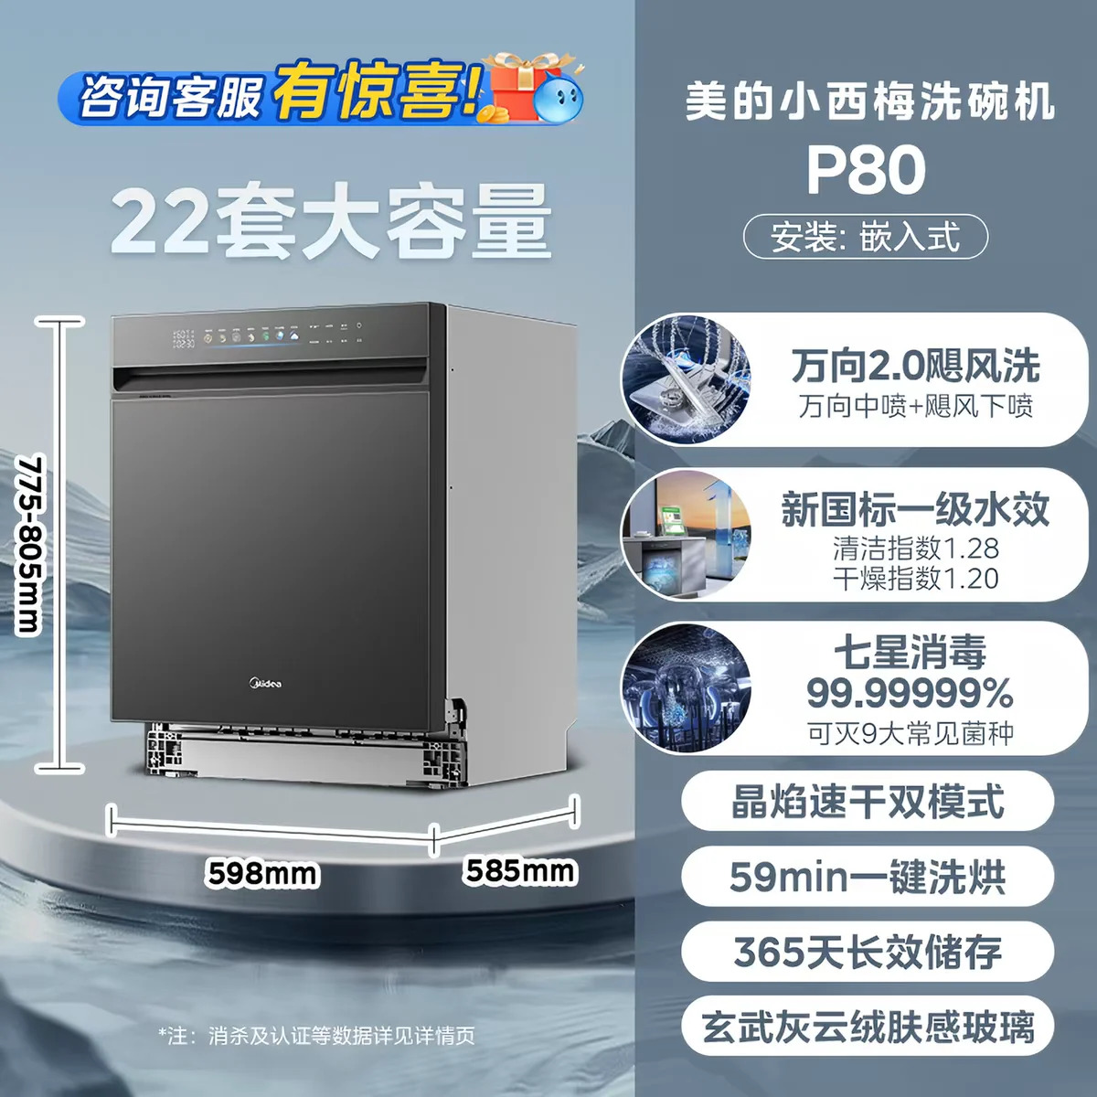
2 | 吸油烟机 | 方太 V10S 顶侧一体平嵌 | 厨房 · 吊柜平嵌 | 1 | 900 × 377 × 667 mm | 吊柜净长 ≥910 / 净深：带装饰罩 ≥330、不带 ≥325 mm（均不含门板） | 净深按装饰罩配置取值，锁定机型后下料；柜体净长≥910，左右各留5mm起检修缝；墙孔、顶柜孔为不同孔位，分别标注 | https://e.tb.cn/h.jd0VpFvsbUM03qO?tk=ckdpTu2wqXd
3 | 燃气热水器 | 卡萨帝 JSLQ28-16CWV7UltraU1 | 厨房 · 半封闭阳台 / 厨房柜内 | 1 | 370 × 190 × 600 mm | 宽度按机身宽+100mm；深度 ≥机身厚+70mm（含20mm挂架背板） | 柜体通风面积≥40%，不得密闭；水路从机器底部接入；底部优先留≥130mm；烟管走吊顶，预留检修口 | https://e.tb.cn/h.jYhBQDFNSBs4FzL?tk=rBAzTsCKgUF
4 | 燃气灶 | 方太 03-TEK20-V10 | 厨房 · 台面嵌入 | 1 | 780 × 450 × 150 mm | 台面开孔 630 × 330 mm（R20）；可调 630–680 × 330–370 mm（R≤20）；台下净高 ≥80mm | 新开孔按630×330mm、R20标注；台下留净高≥80mm，燃气管须可检修；灶具下柜保持通风并远离易燃物 | https://e.tb.cn/h.jd0VpFvsbUM03qO?tk=ckdpTu2wqXd | 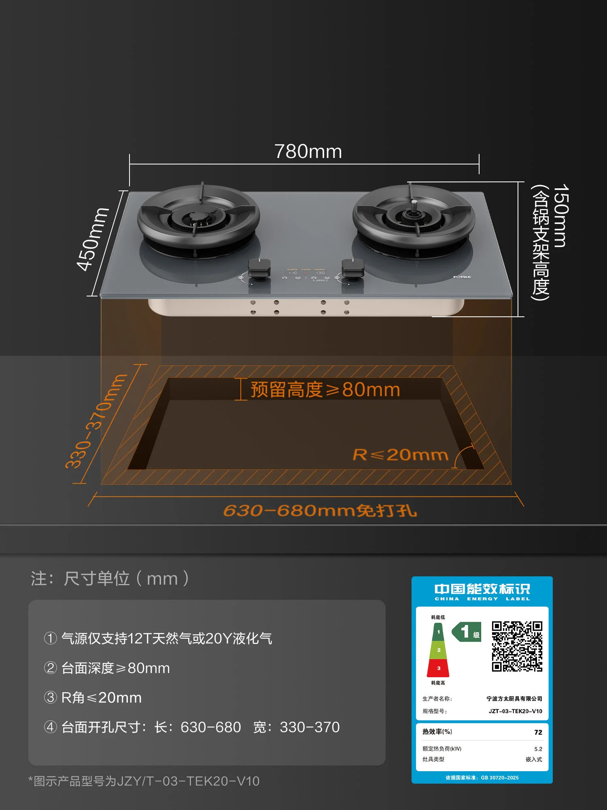
5 | 小厨宝 | 飞利浦 AWH1066 即热式 | 厨房 · 厨房水槽柜内壁挂 | 1 | 230 × 55 × 160 mm | 左右各 ≥30mm；背部 ≥25mm | 固定在实心墙或加固实木板；5500W独立回路，优先硬线直连漏保；进出水4分口，柜内注意防潮 | https://v.douyin.com/4lT7OoCr2-Q/
6 | 管线机 | 凯度 G1Air / GXWH12-G1Air | 餐边柜 · 餐边柜壁挂 | 1 | 320 × 150 × 430 mm | 机顶净空 ≥50mm；壁挂孔位按安装图预留 | 壁挂孔位需在柜体/墙面施工前预留；使用16A独立插座，勿用10A转接头；净水管及52mm厚插头通道提前留位 | https://e.tb.cn/h.8BLNy7IEPcMQjY2?tk=AfOzTLyX8pj
7 | 洗烘套装 | 小天鹅 TG12K60Pro + TH12K60 | 家政间 · 单通高整柜内上下叠放 | 1 | 595 × 600 × 1704 mm | 柜内净宽 625 / 净深 645 / 净高 1719 mm（不含门板） | 使用原厂金属叠放支架，柜内不设横隔板；底部进风、顶部/后背出风，背板大面积镂空；水电设在侧腔，排水侧排 | https://e.tb.cn/h.8zpHcNYZi1nHQgD?tk=lK4mTJjihoE | 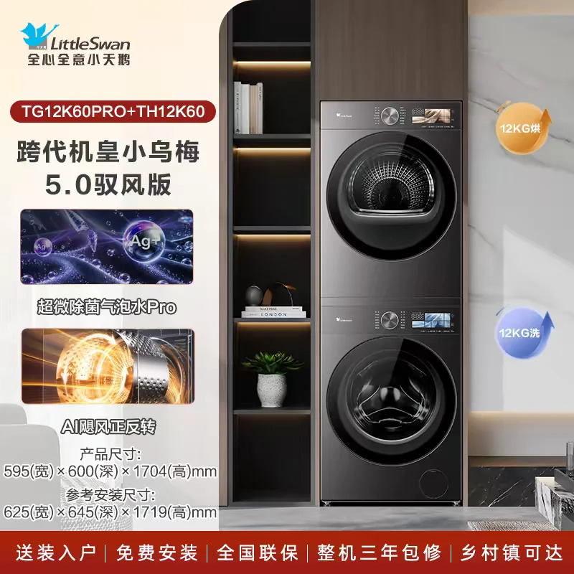
8 | 小洗衣机 | 小天鹅 TND30V88ULDE 极地舱Max · 3kg | 次卫 · 洗手台下方柜体内 | 1 | 430 × 470 × 540 mm | 宽 ≥460 / 深 ≥530 / 高 ≥560 mm | 净空按机身与安装图分别留侧、后、顶缝；前开门净空≥590mm，柜内不得有凸起；插座置后上方空腔，排水自流至地漏 | https://e.tb.cn/h.ja3gliLk9ZylMgy?tk=aGhVTJBtI7I | 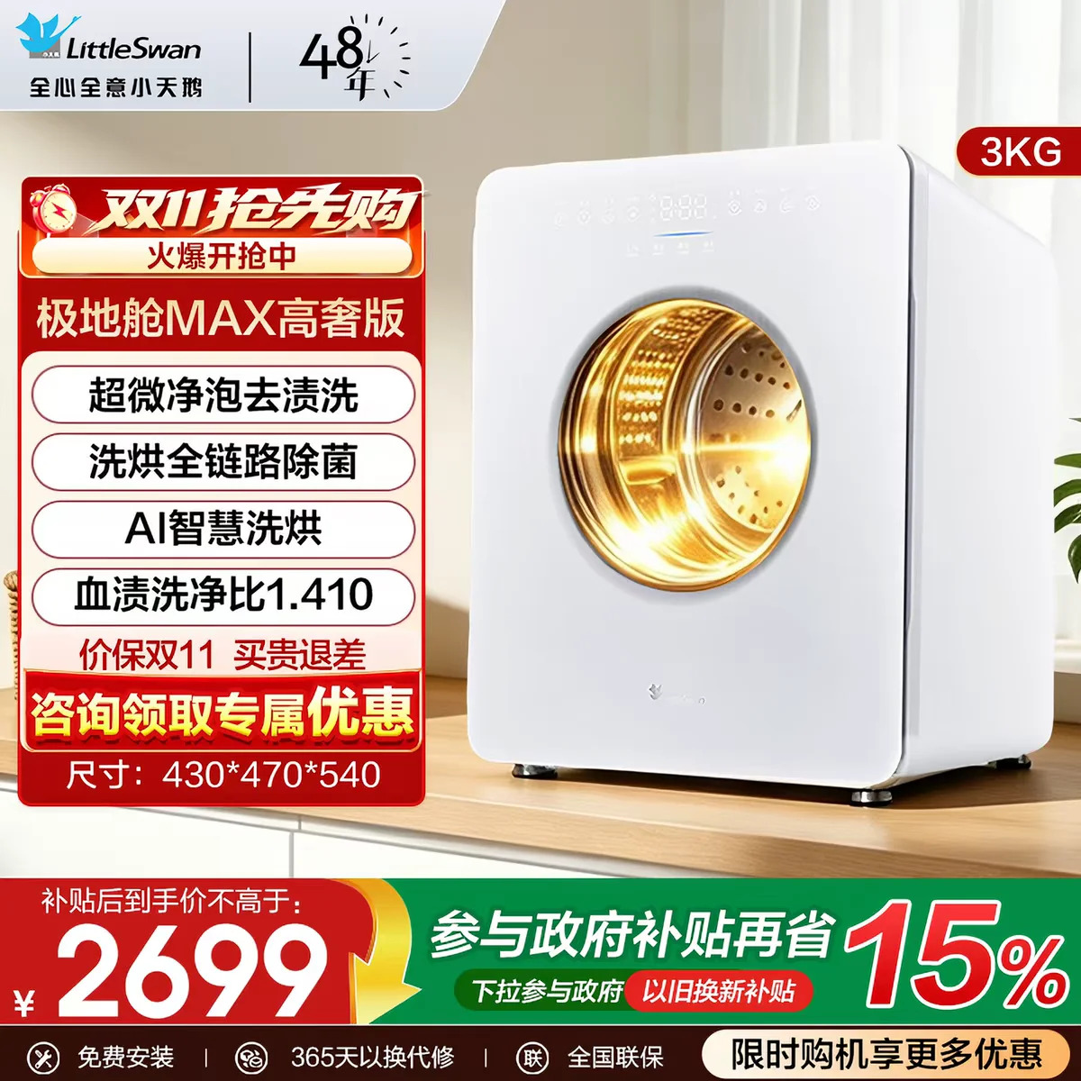
9 | 小洗衣机 | 小天鹅 TND30V88ULDE 极地舱Max · 3kg | 家政间 · 隔板上方 | 1 | 430 × 470 × 540 mm | 宽 ≥460 / 深 ≥530 / 高 ≥560 mm | 净空按机身与安装图分别留侧、后、顶缝；前开门净空≥590mm，柜内不得有凸起；后部留管线空腔，下排水自流至地漏 | https://e.tb.cn/h.ja3gliLk9ZylMgy?tk=aGhVTJBtI7I
10 | 扫地机器人 | 石头 P20 Max 上下水版 | 次卫 · 次卫干区 | 1 | 主机 353 × 350 × 79.8–93.6 mm；基站 381 × 475 × 300 mm | 基站宽 >400 / 高 >255 / 深 >320（嵌入）或 >500（完全嵌入）mm；前方 >700mm | 上下水版预留4分上水、3分排水及10A插座；基站嵌入深度按柜体方案选，不含前方通行；基站置于干湿分离环境，电源线长1.5m | https://e.tb.cn/h.j1ihmd21QnNv6Ya?tk=qZwMTG705a1 | 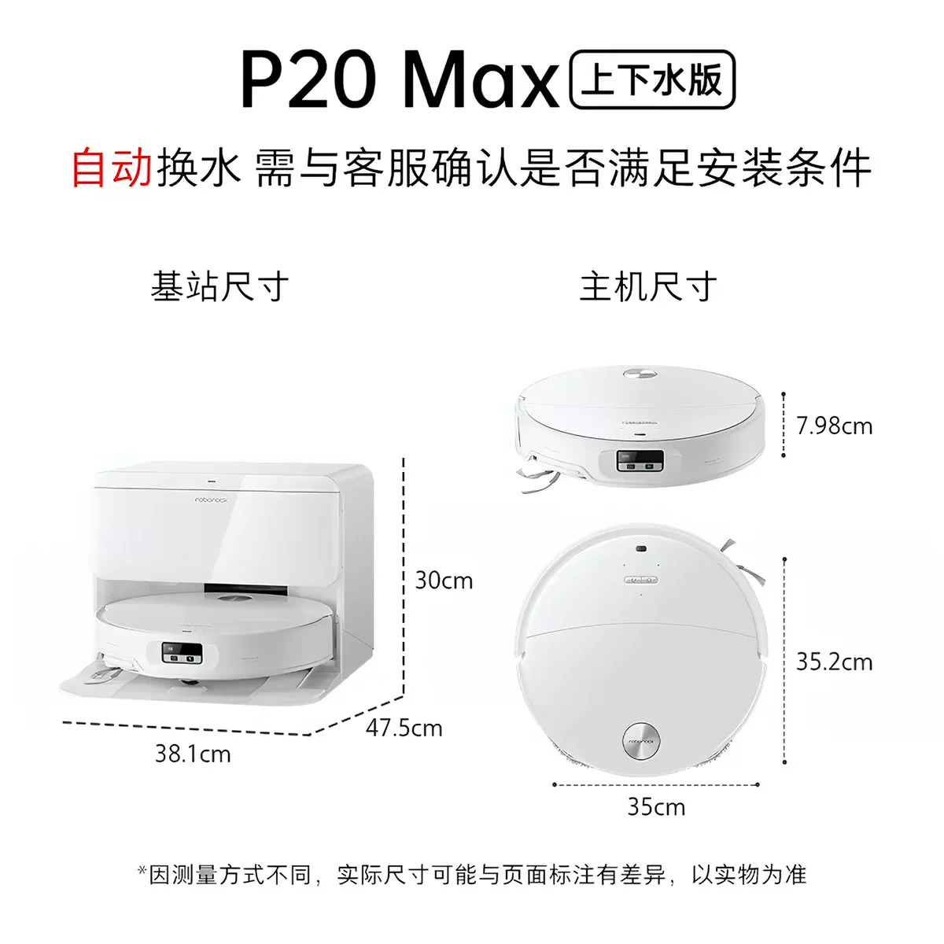
11 | 前置过滤器 | 滨特尔 具体型号由品牌方提供 | 全屋用水 · 入户总阀之后 | 1 | 品牌方提供 | 由品牌方与施工方对接 | 具体尺寸及安装注意由品牌方专人与施工方对接；品牌方与施工方已拉群对接 | 品牌方对接 | 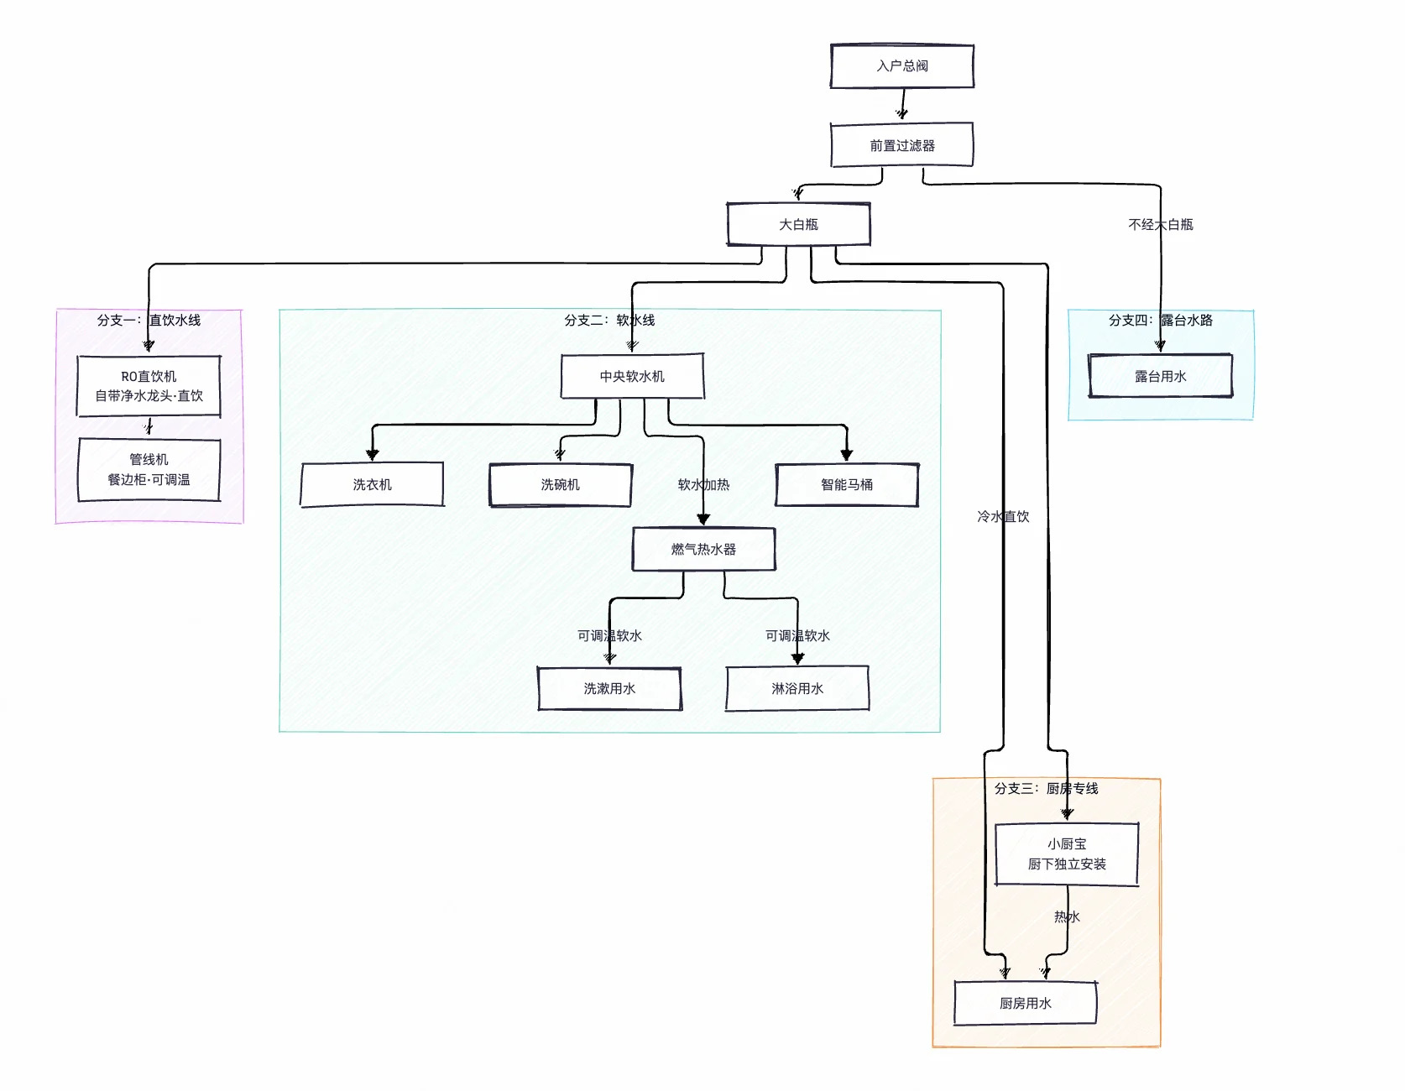
12 | 大白瓶 | 滨特尔 具体型号由品牌方提供 | 全屋用水 · 全屋用水分流起点 | 1 | 品牌方提供 | 由品牌方与施工方对接 | 具体尺寸及安装注意由品牌方专人与施工方对接；品牌方与施工方已拉群对接 | 品牌方对接
13 | 中央软水机 | 滨特尔 具体型号由品牌方提供 | 全屋用水 · 软水线 | 1 | 品牌方提供 | 由品牌方与施工方对接 | 具体尺寸及安装注意由品牌方专人与施工方对接；品牌方与施工方已拉群对接 | 品牌方对接
14 | RO直饮机 | 滨特尔 具体型号由品牌方提供 | 全屋用水 · 直饮水线 | 1 | 品牌方提供 | 由品牌方与施工方对接 | 具体尺寸及安装注意由品牌方专人与施工方对接；品牌方与施工方已拉群对接 | 品牌方对接

安装图片
云水观园 2-2-1102 安装图片
更新日期：2026-10-20 | 原始像素尺寸嵌入；显示时等比例缩放

洗碗机 · 美的 小西梅 P80 · 22套顶配洗涤版
1 | dishwasher-dim.webp | 机身及官方开孔尺寸

2 | dishwasher-install.webp | 安装、管线与踢脚线参考
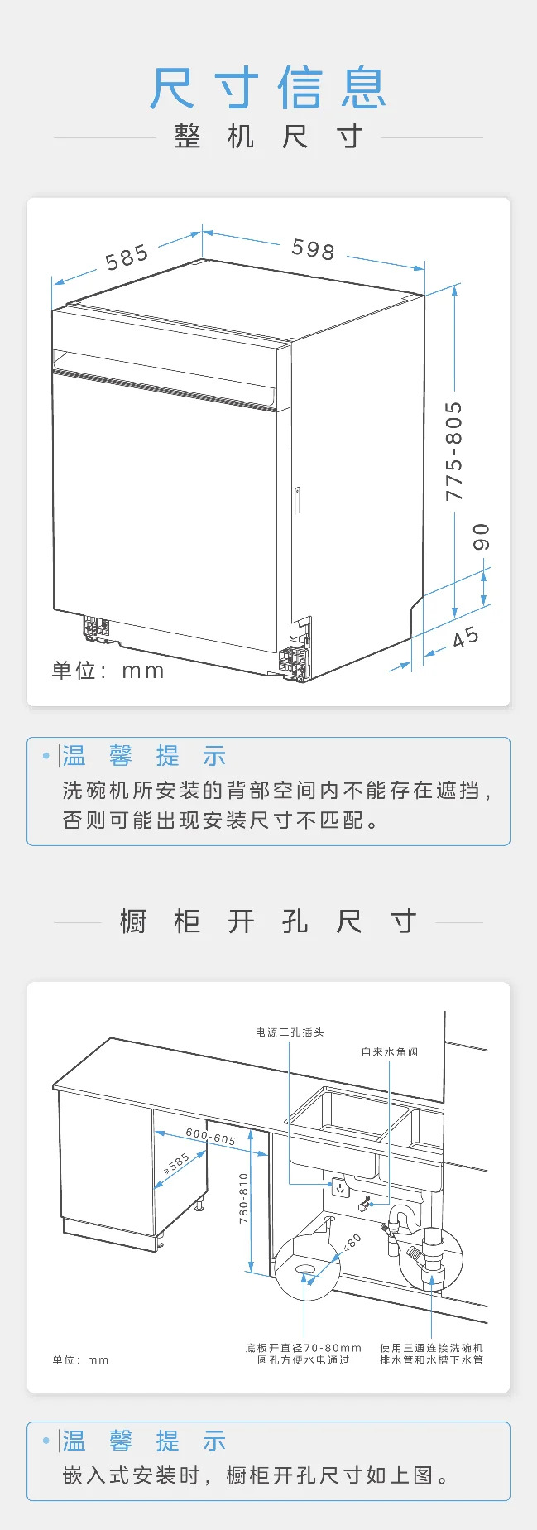

吸油烟机 · 方太 V10S 顶侧一体平嵌
3 | fangtai-1.webp | 安装参考
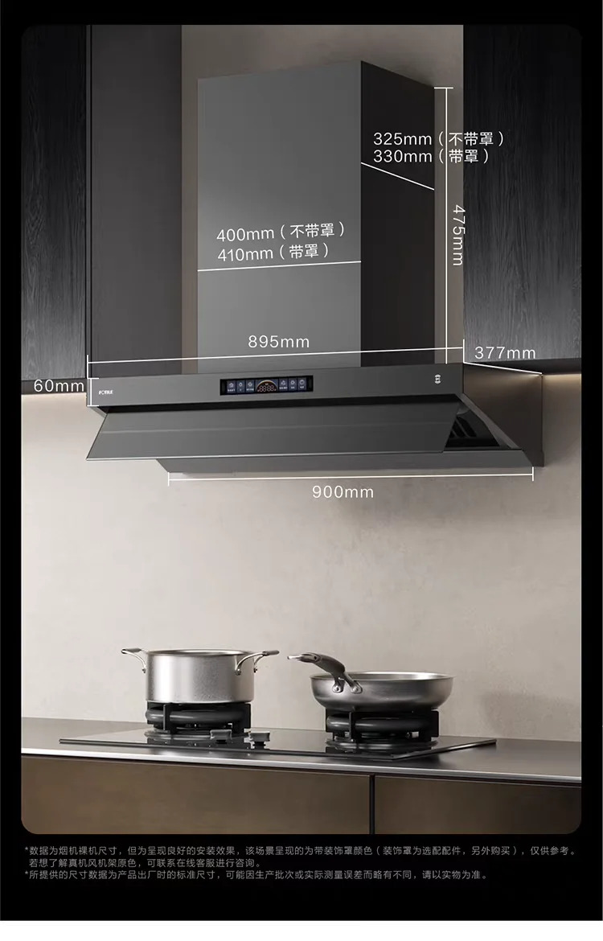

4 | fangtai-2.webp | 安装参考
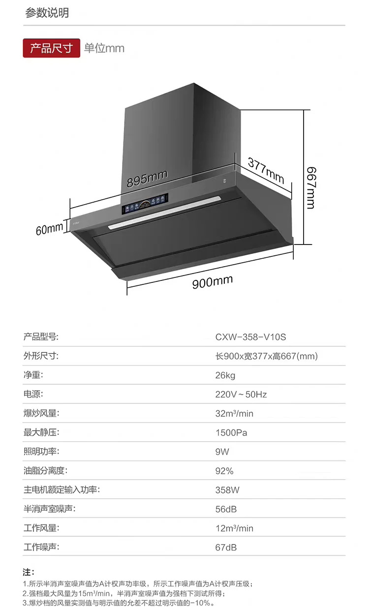

5 | fangtai-3.webp | 机身与顶柜/吊顶孔位参考
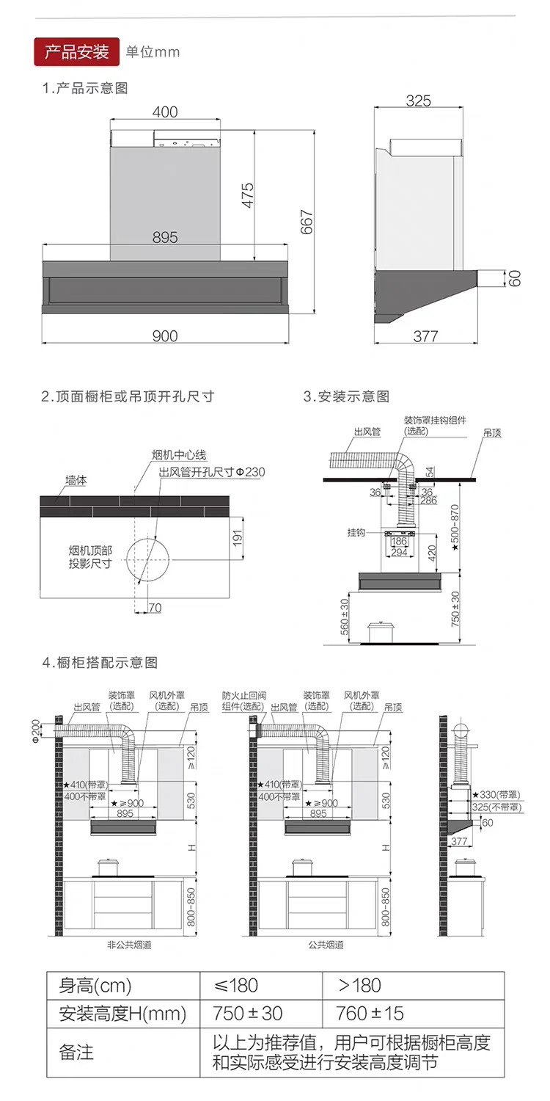

6 | fangtai-4.webp | 墙烟道与止回阀孔位参考
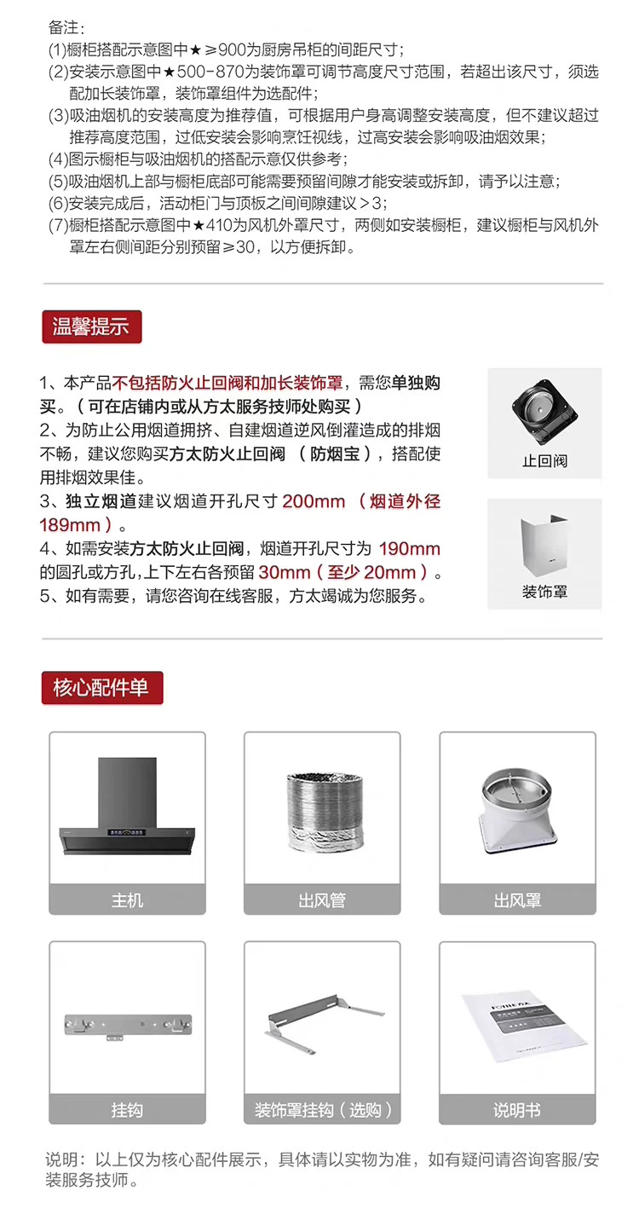

燃气热水器 · 卡萨帝 JSLQ28-16CWV7UltraU1
7 | heater-casarte-2.webp | 设备参数/安装及管路参考
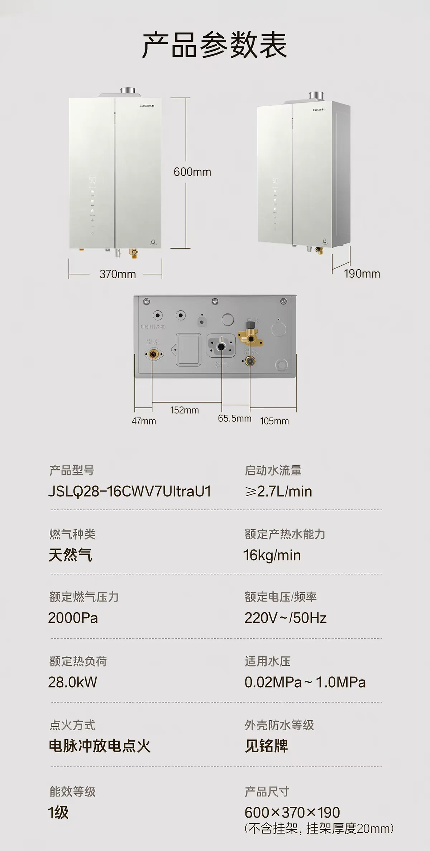

8 | heater-casarte-1.webp | 设备参数/安装及管路参考
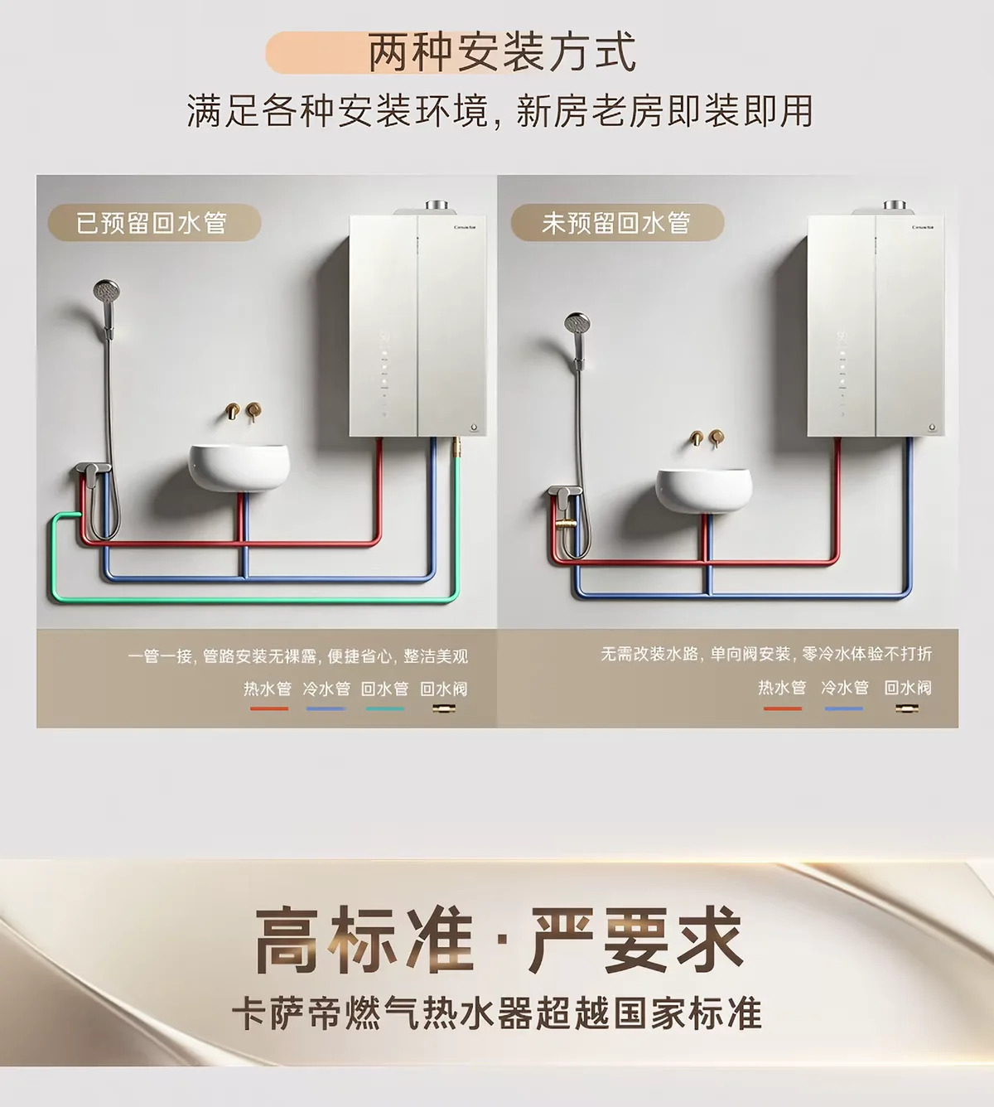

9 | heater-casarte-3.webp | 设备参数/安装及管路参考
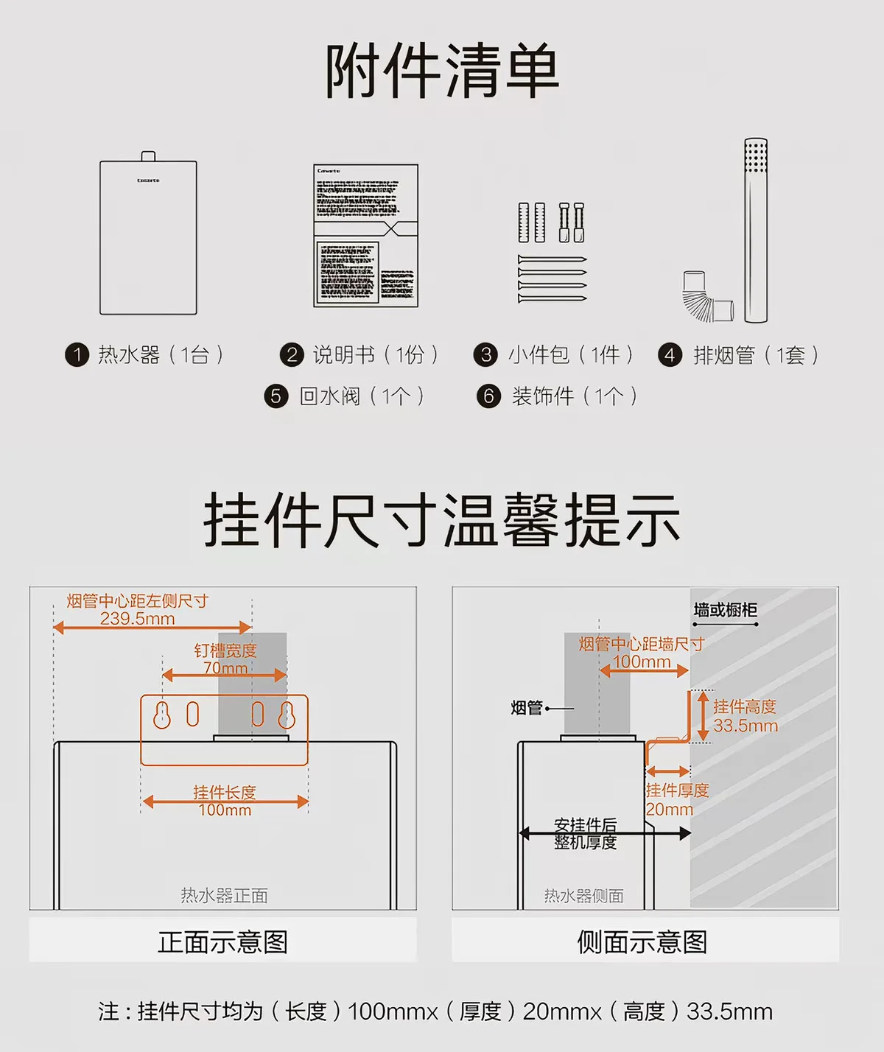

10 | heater-casarte-4.webp | 设备参数/安装及管路参考
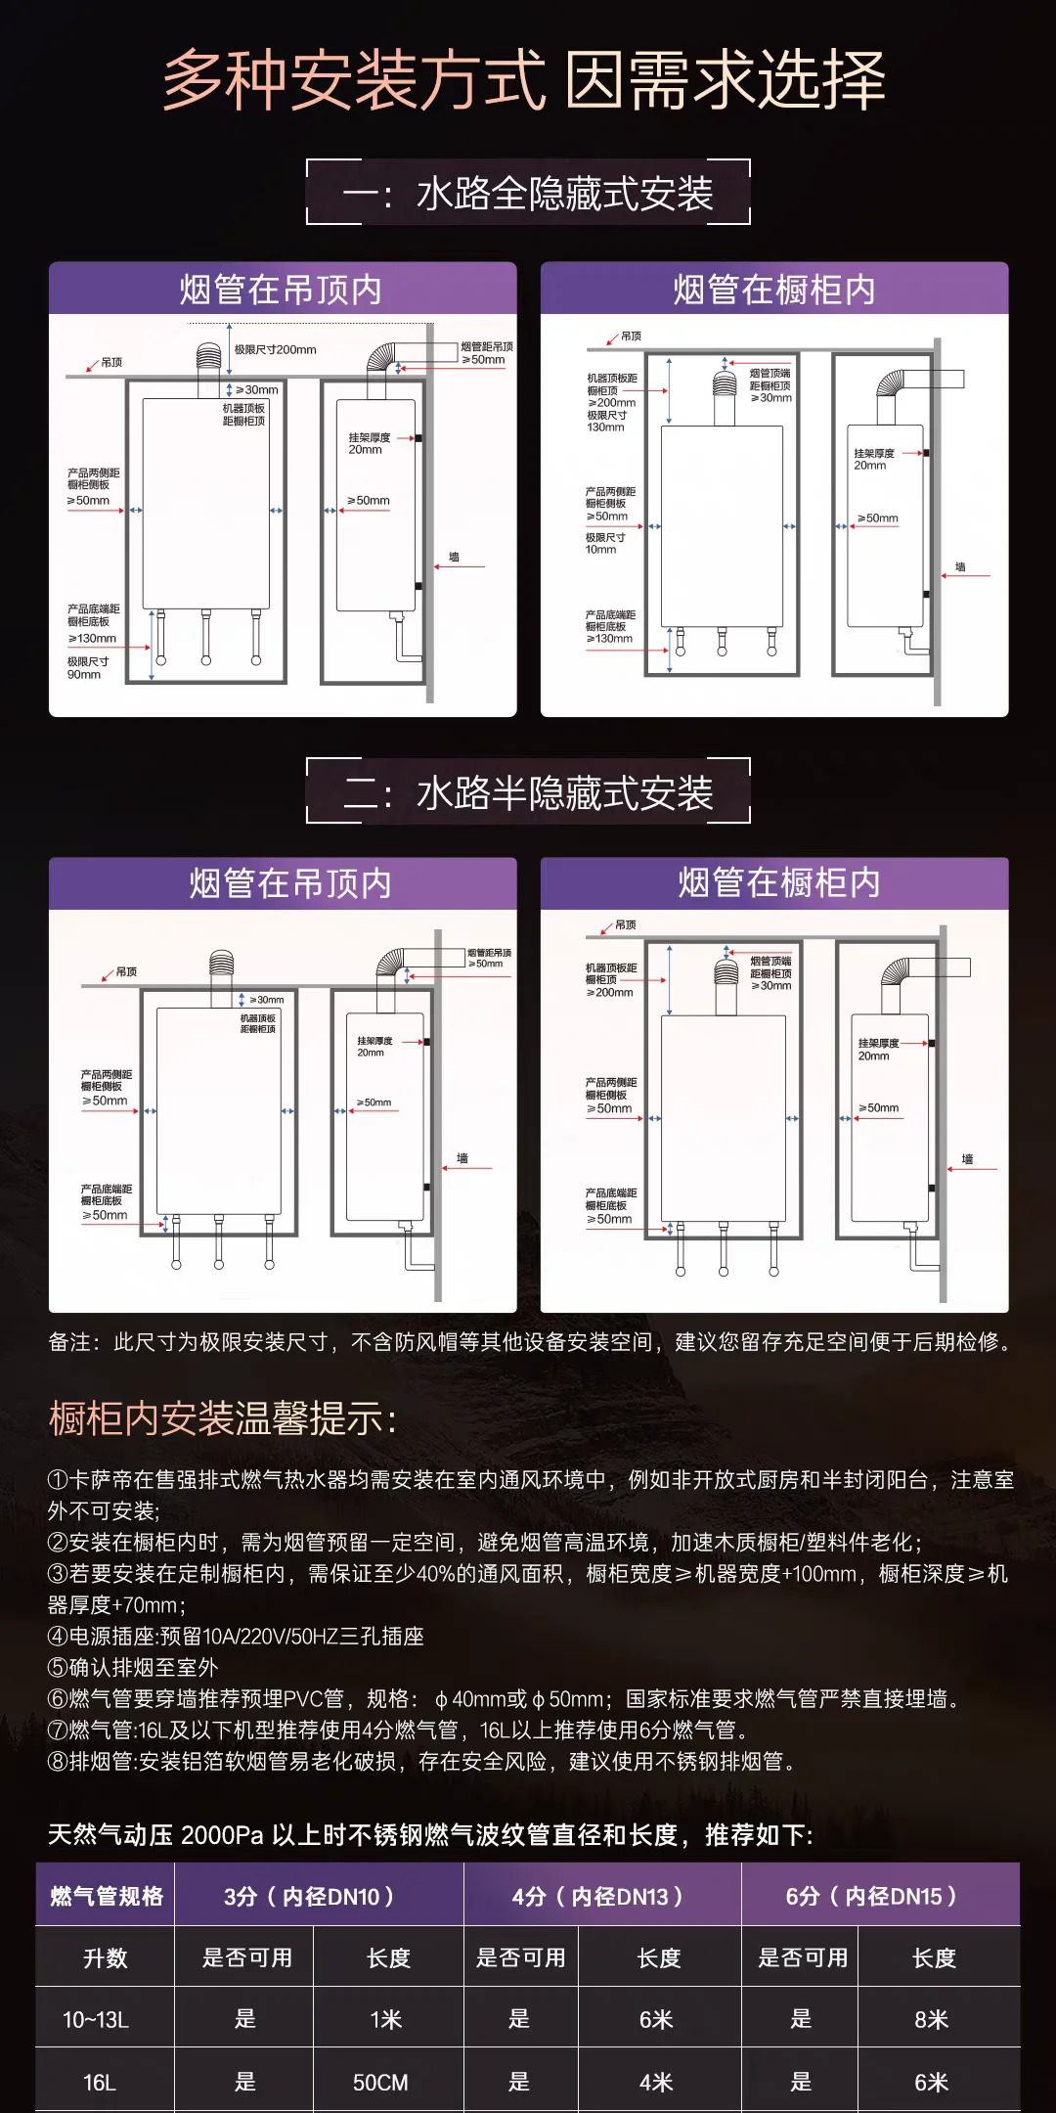

11 | heater-casarte-5.webp | 设备参数/安装及管路参考
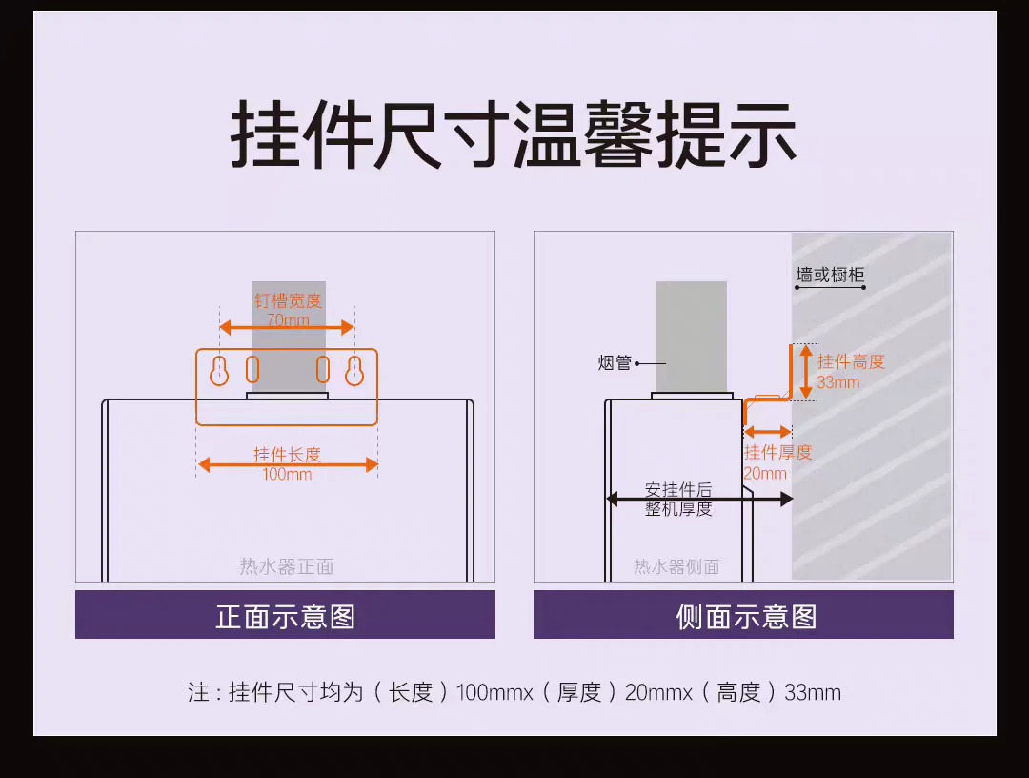

12 | heater-casarte-6.webp | 设备参数/安装及管路参考
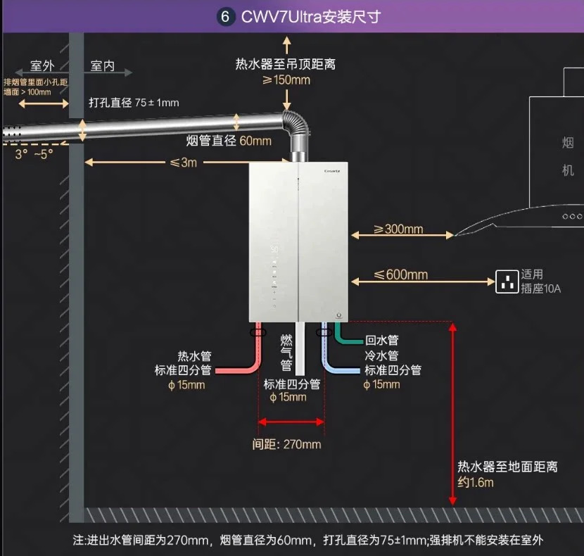

燃气灶 · 方太 03-TEK20-V10
13 | gas-stove-official.webp | 新开孔尺寸及可调范围

14 | fangtai-5.webp | 安装参考
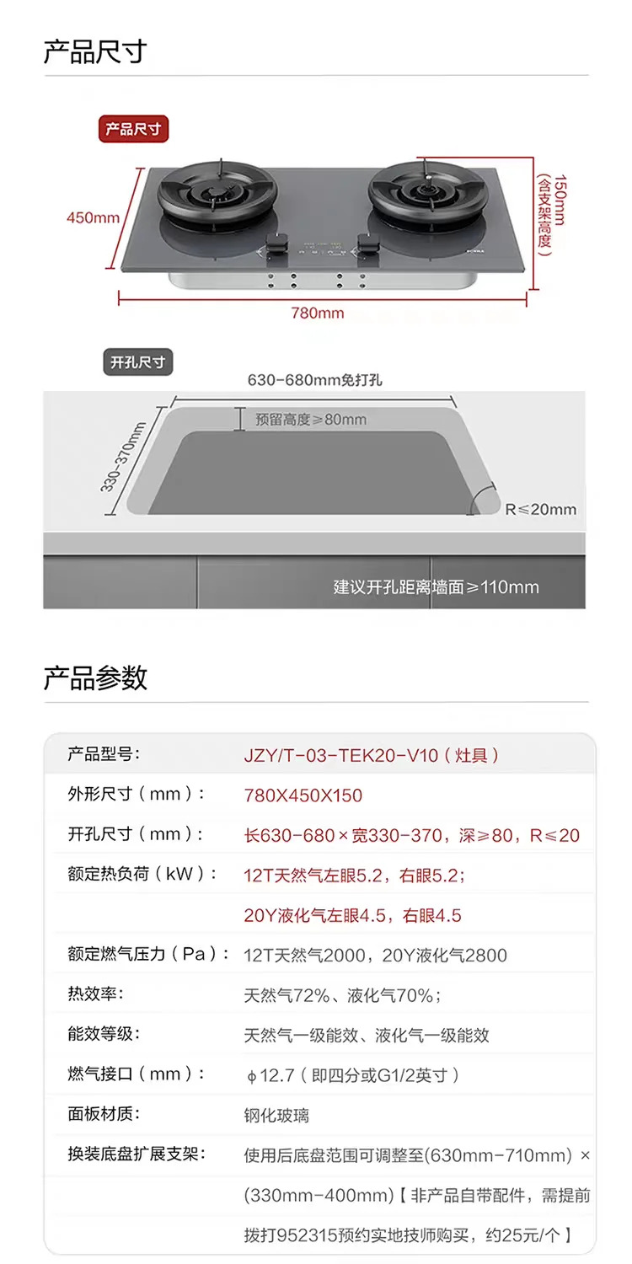

小厨宝 · 飞利浦 AWH1066 即热式
15 | chubao-install.webp | 电路与水路安装要求
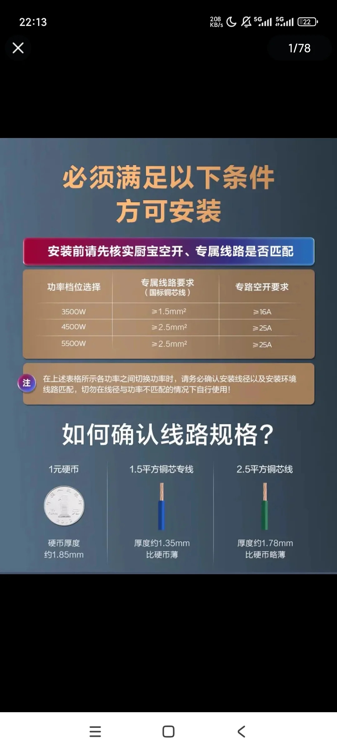

管线机 · 凯度 G1Air / GXWH12-G1Air
16 | guanxianji-1.webp | 型号与设备尺寸参考
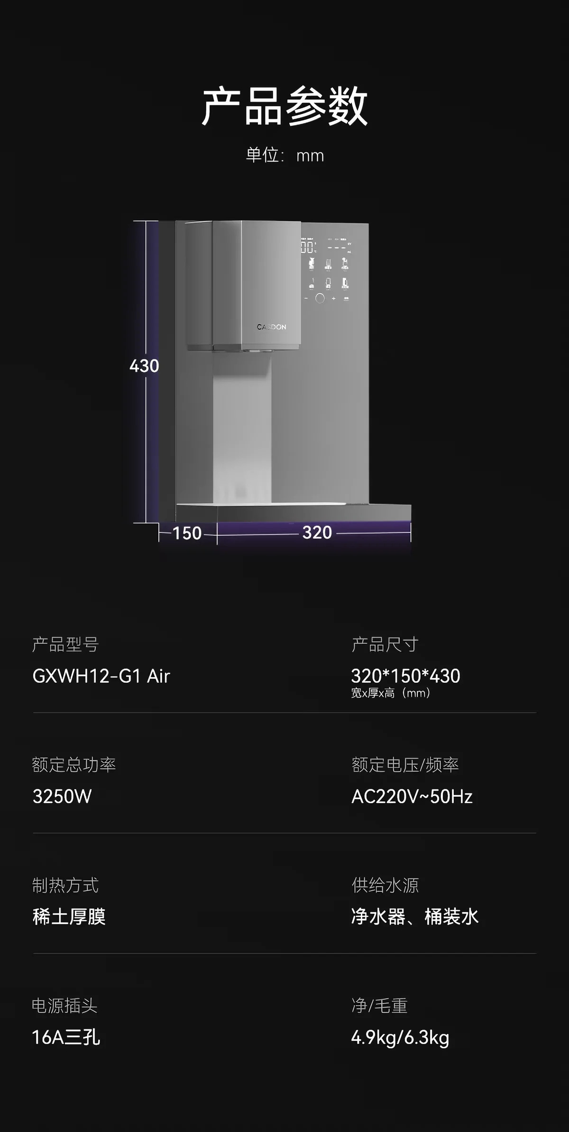

17 | guanxianji-2.webp | 安装尺寸及接口参考

18 | guanxianji-notes.webp | 安装与接口注意事项
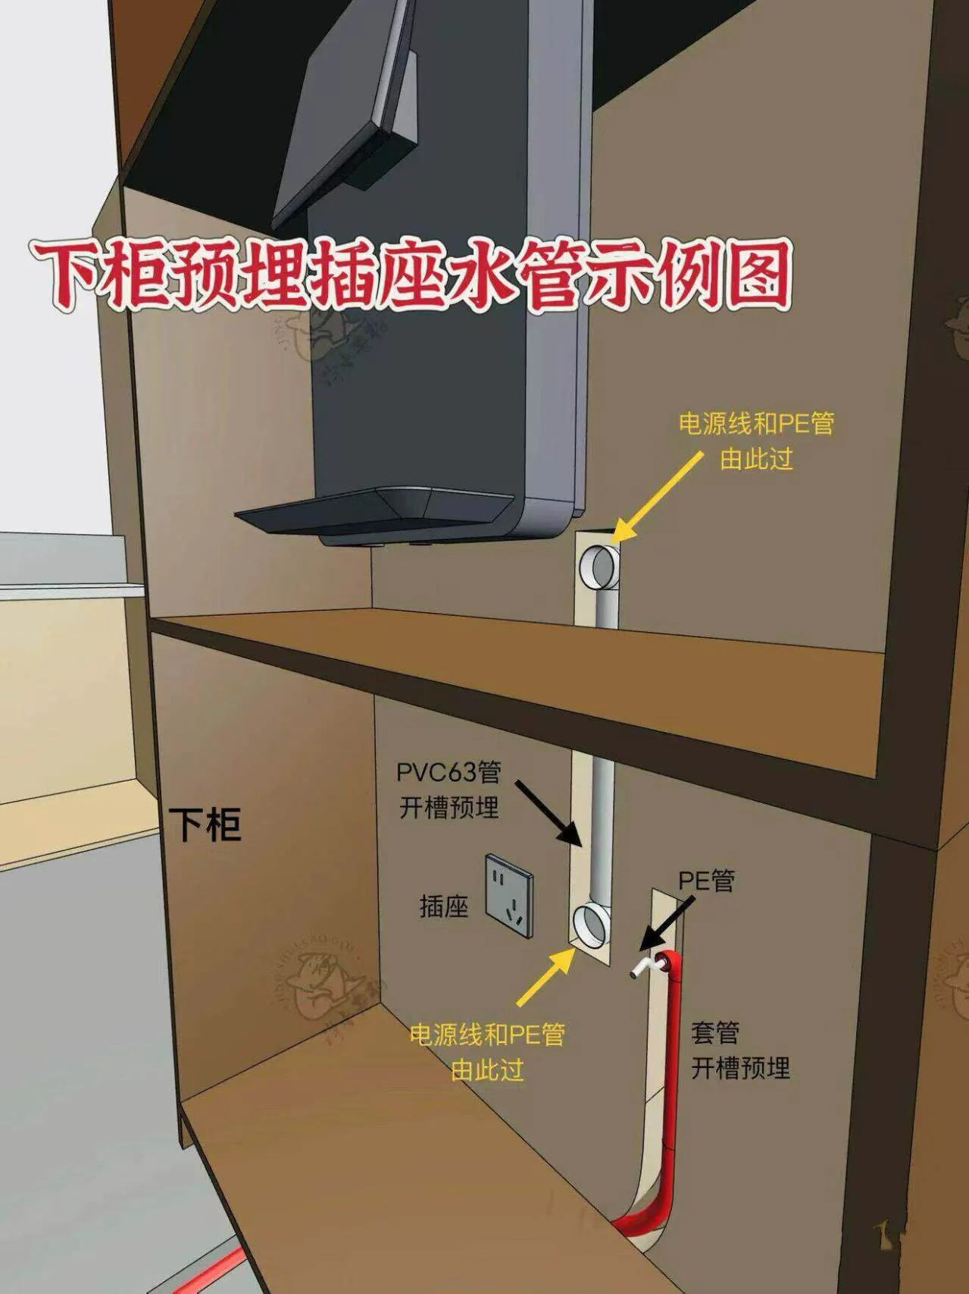

洗烘套装 · 小天鹅 TG12K60Pro + TH12K60
19 | xiuhong-dim.webp | 本项目目标型号TG12K60Pro+TH12K60尺寸图

20 | xiuhong-install-1.webp | 其他型号TG10系列参考；不作为本项目尺寸依据
 | 注意：旧 TG10 系列参考图；不作为本项目尺寸依据
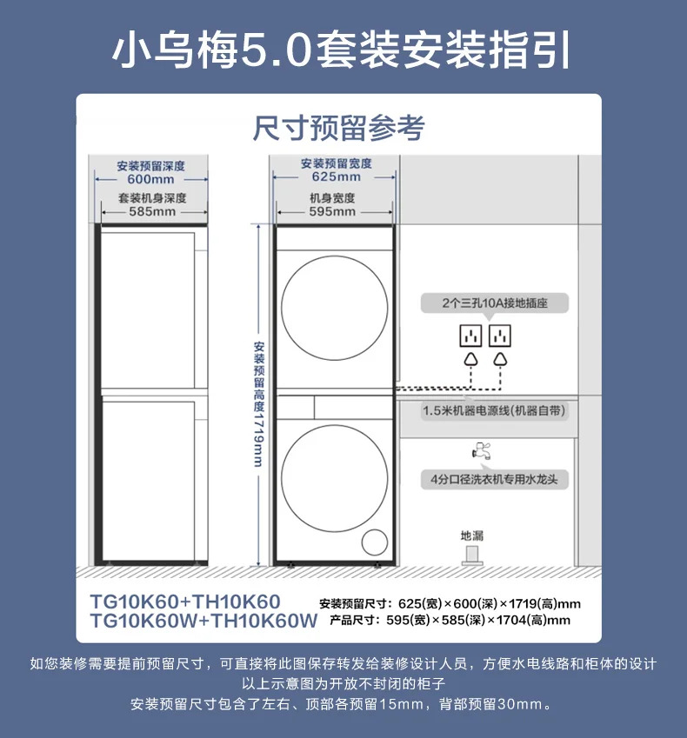

21 | xiuhong-install-2.webp | 其他型号参考；不作为本项目尺寸依据
 | 注意：旧 TG10 系列参考图；不作为本项目尺寸依据

小洗衣机 · 小天鹅 TND30V88ULDE 极地舱Max · 3kg
22 | mini-washer-dim.webp | TND30V88ULDE机身尺寸

23 | mini-washer-install.webp | 安装净空参考
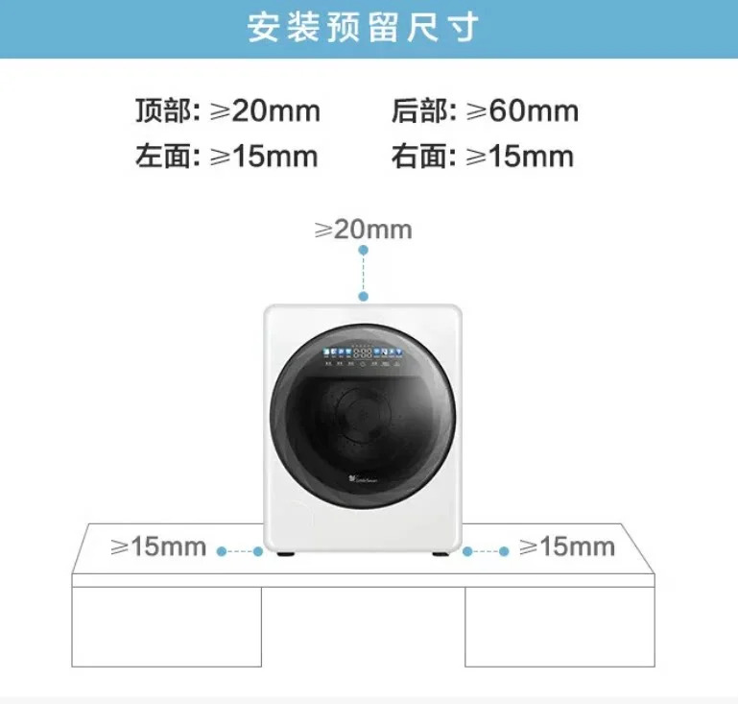

24 | mini-washer-1.webp | 安装说明参考
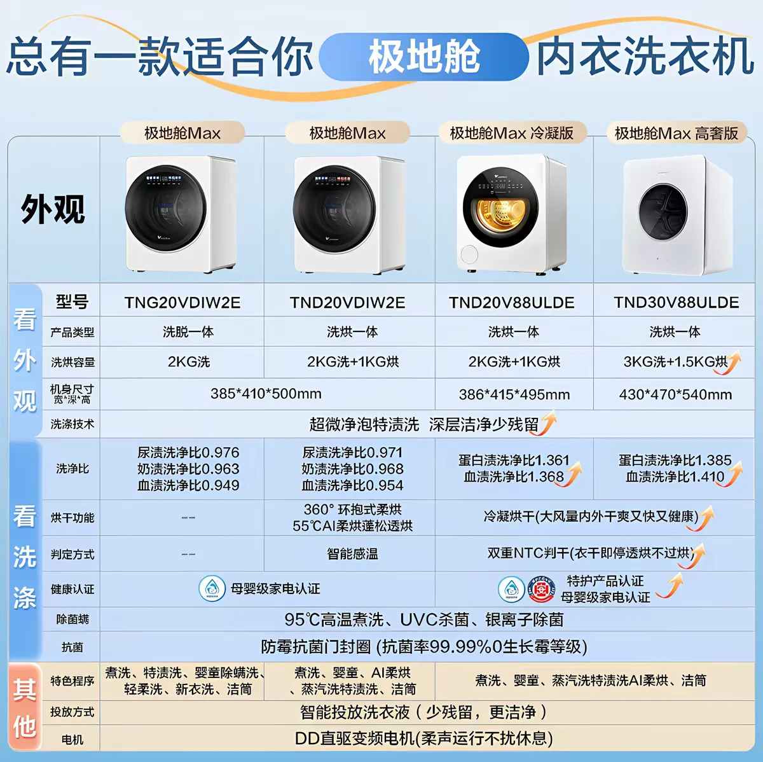

25 | mini-washer-5.webp | 安装说明参考
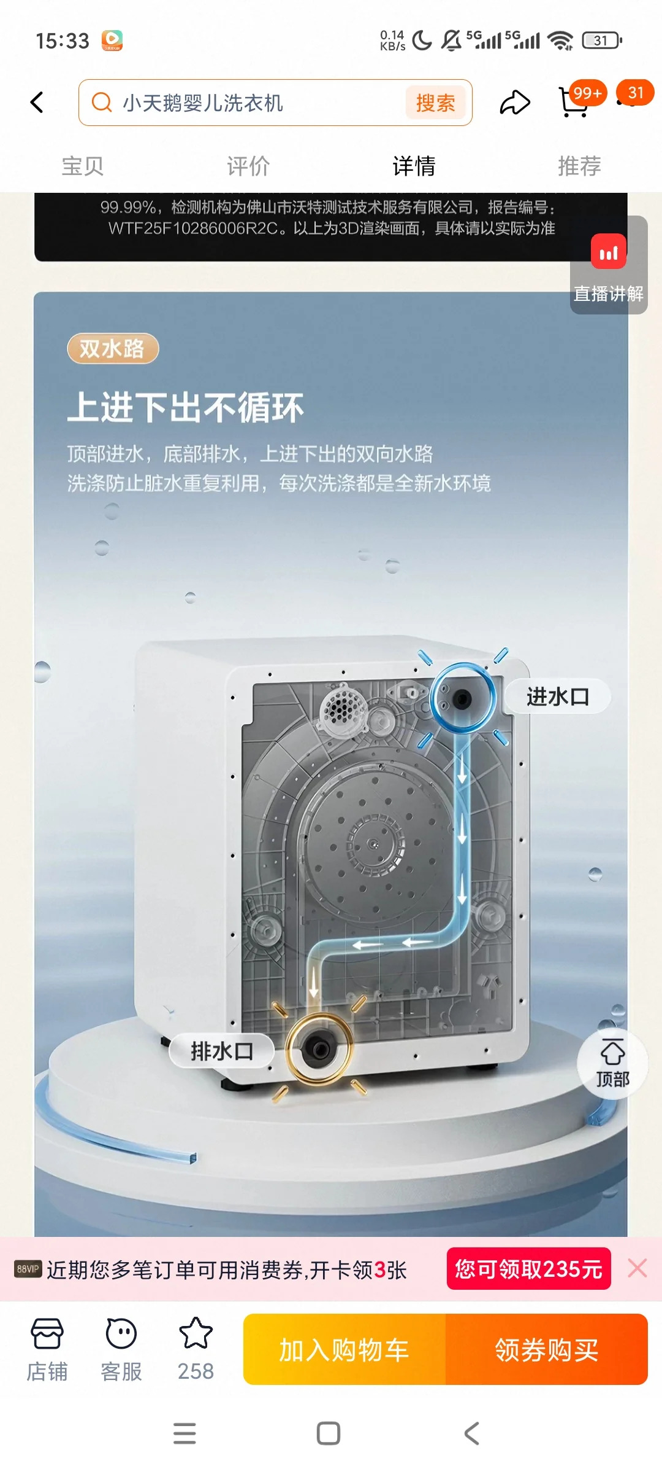

扫地机器人 · 石头 P20 Max 上下水版
26 | robot-official-1.webp | P20 Max上下水版与基站尺寸

27 | robot-official-2.webp | 安装尺寸与活动空间参考
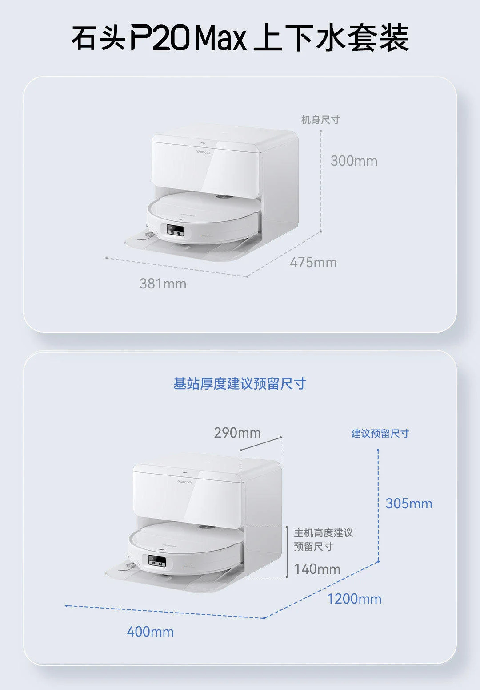

28 | robot-1.webp | 上下水安装参考
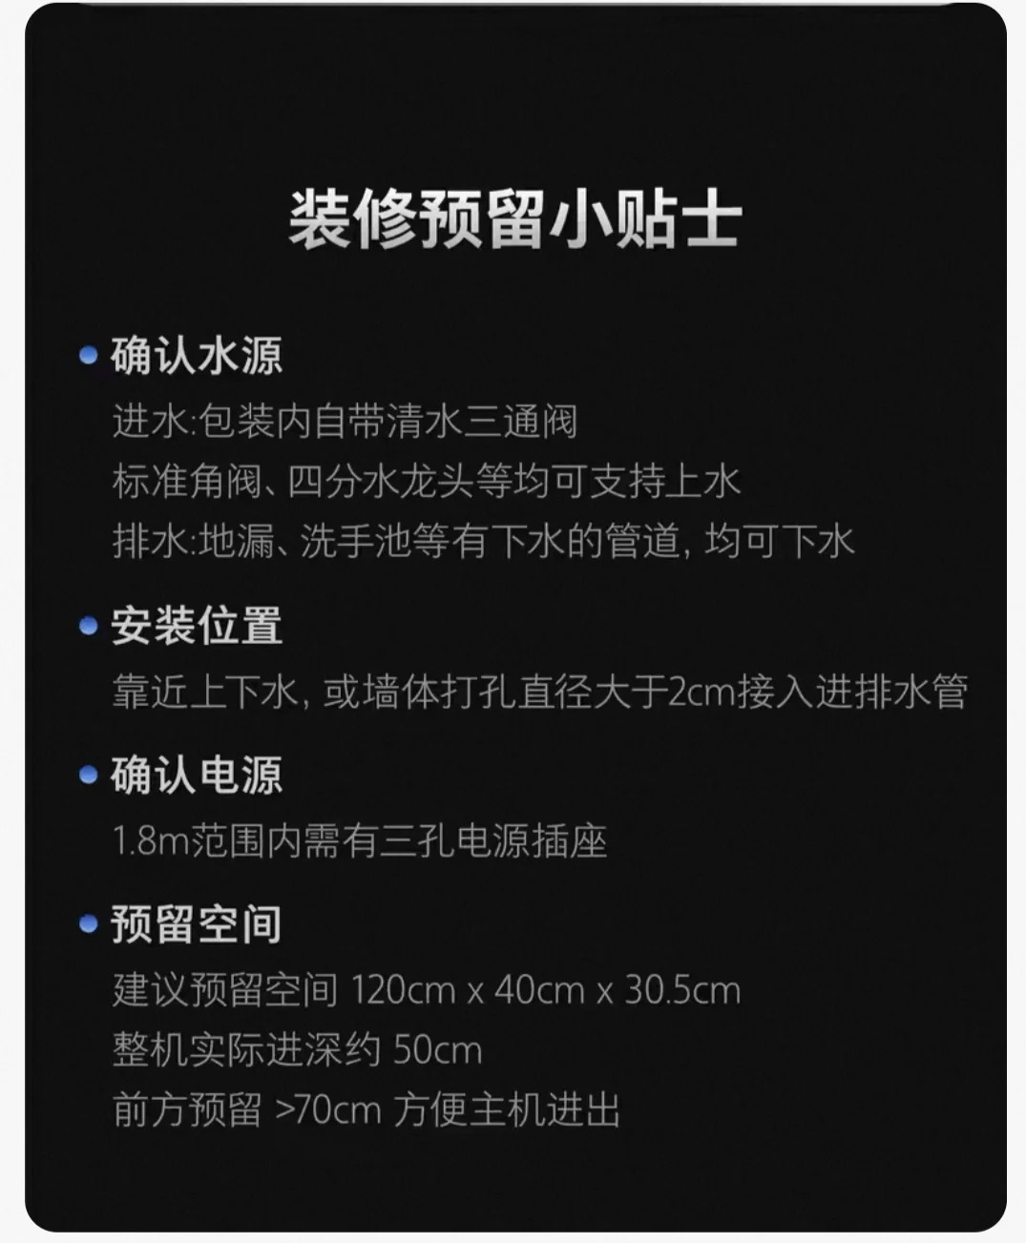

29 | robot-2.webp | 上下水安装参考
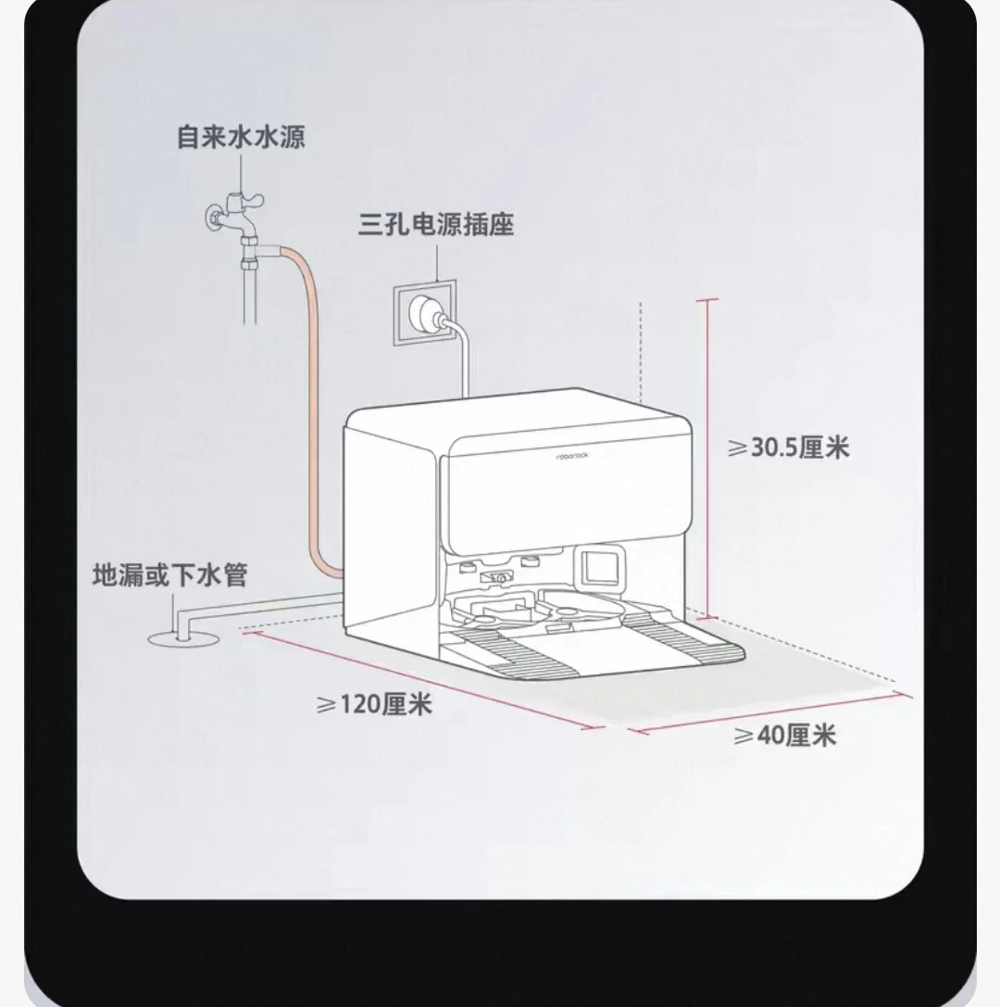

30 | robot-3.webp | 上下水安装参考
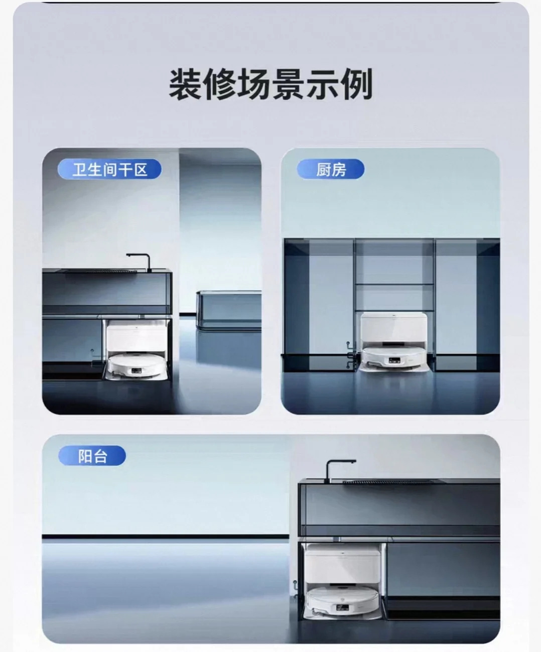

31 | robot-4.webp | 上下水安装参考
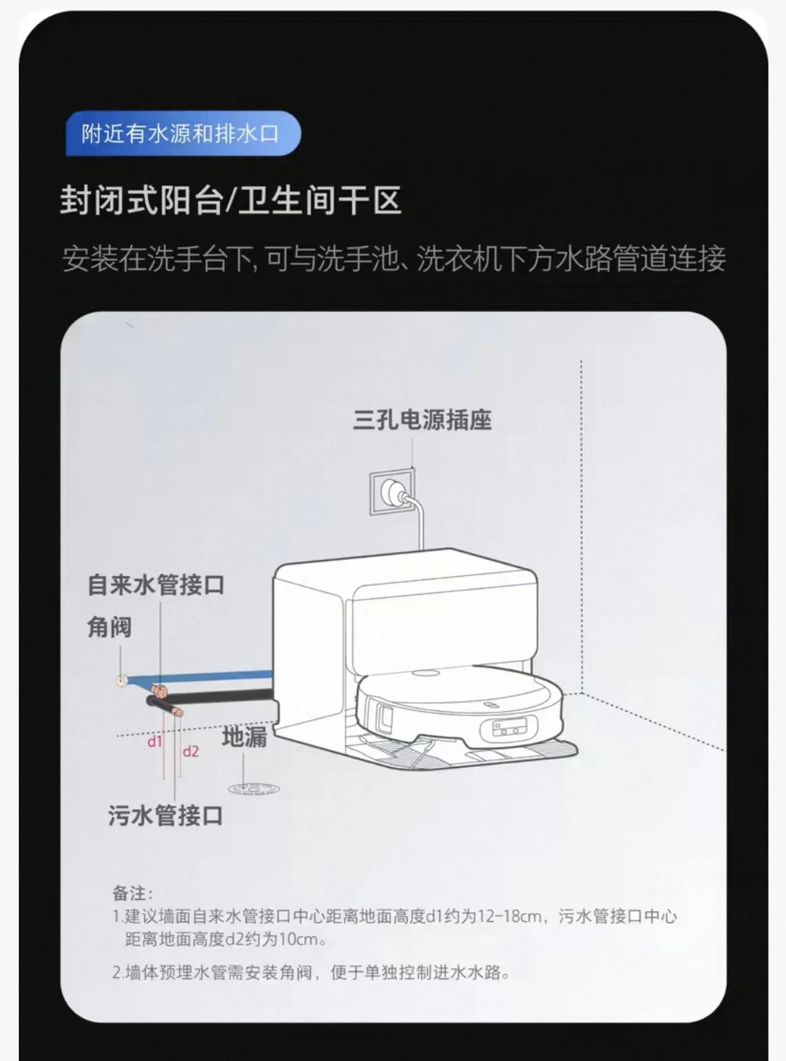

32 | robot-5.webp | 上下水安装参考
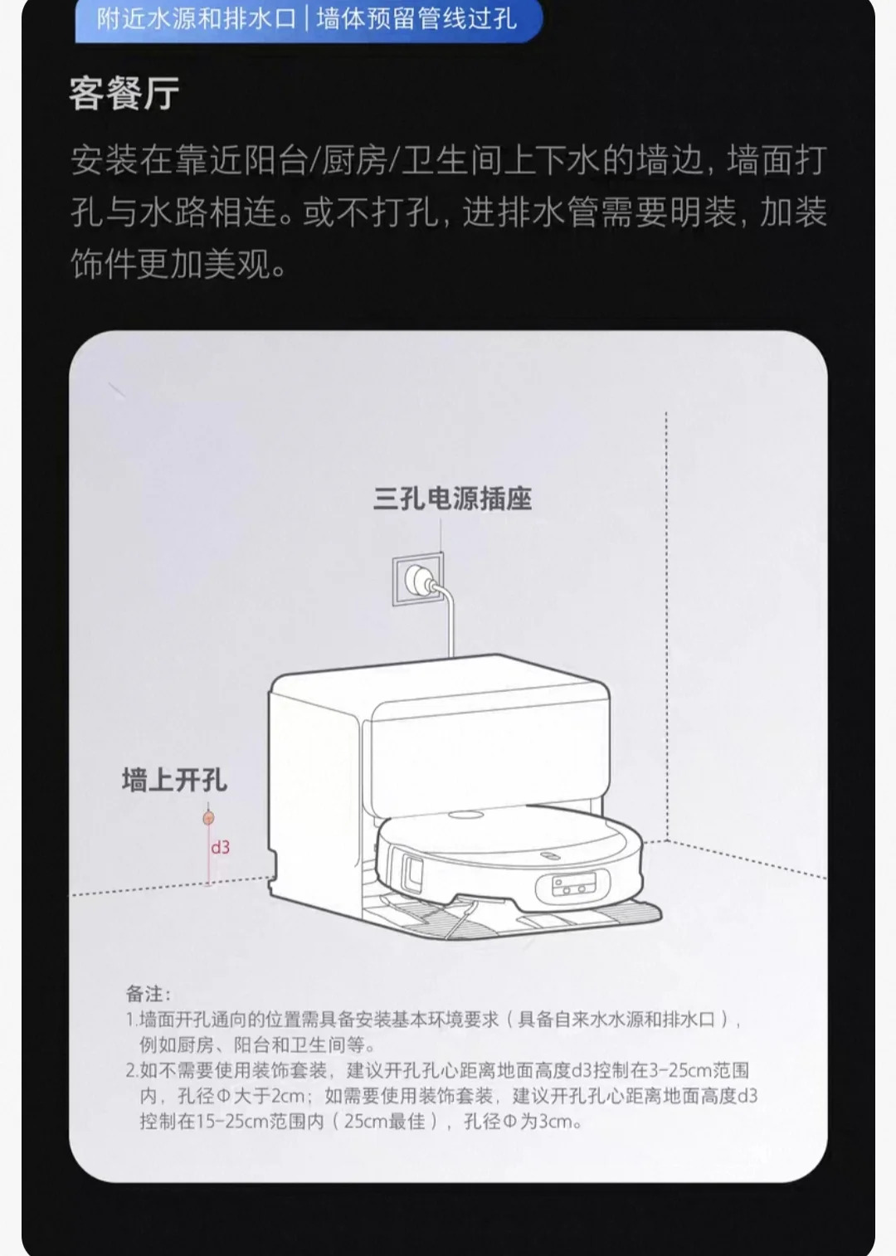

33 | robot-6.webp | 上下水安装参考
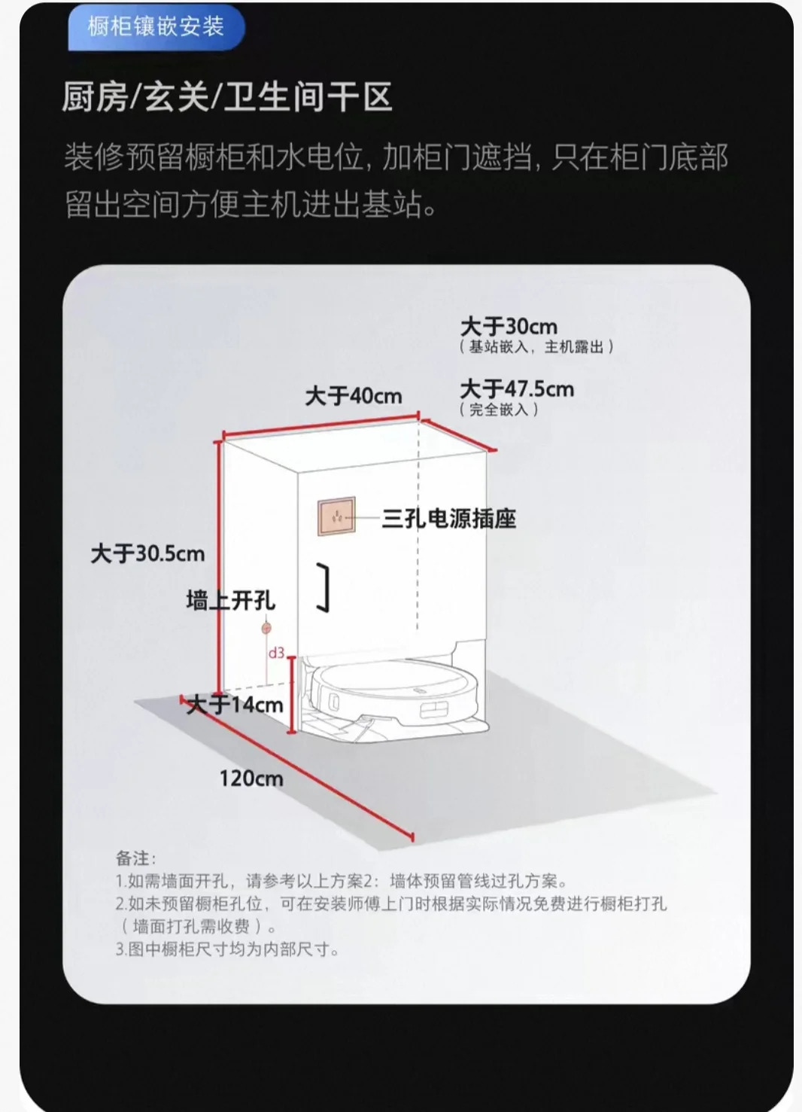

34 | robot-7.webp | 上下水安装参考
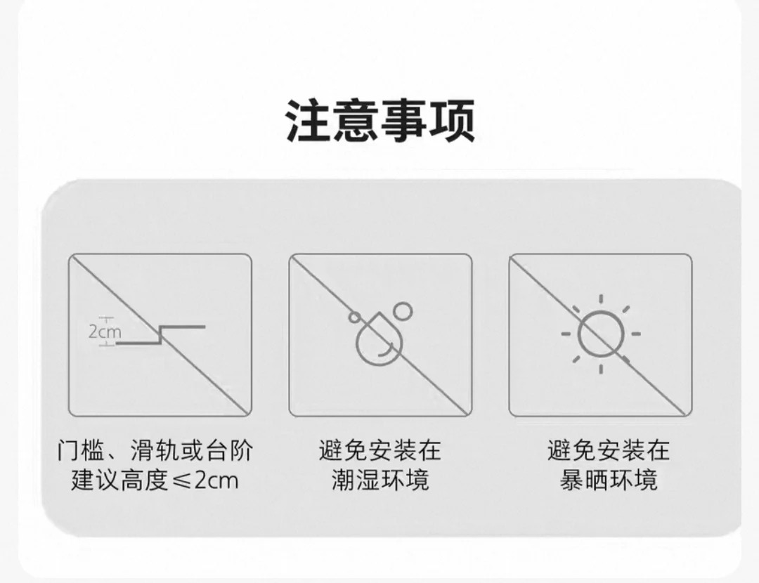

35 | robot-8.webp | 上下水安装参考
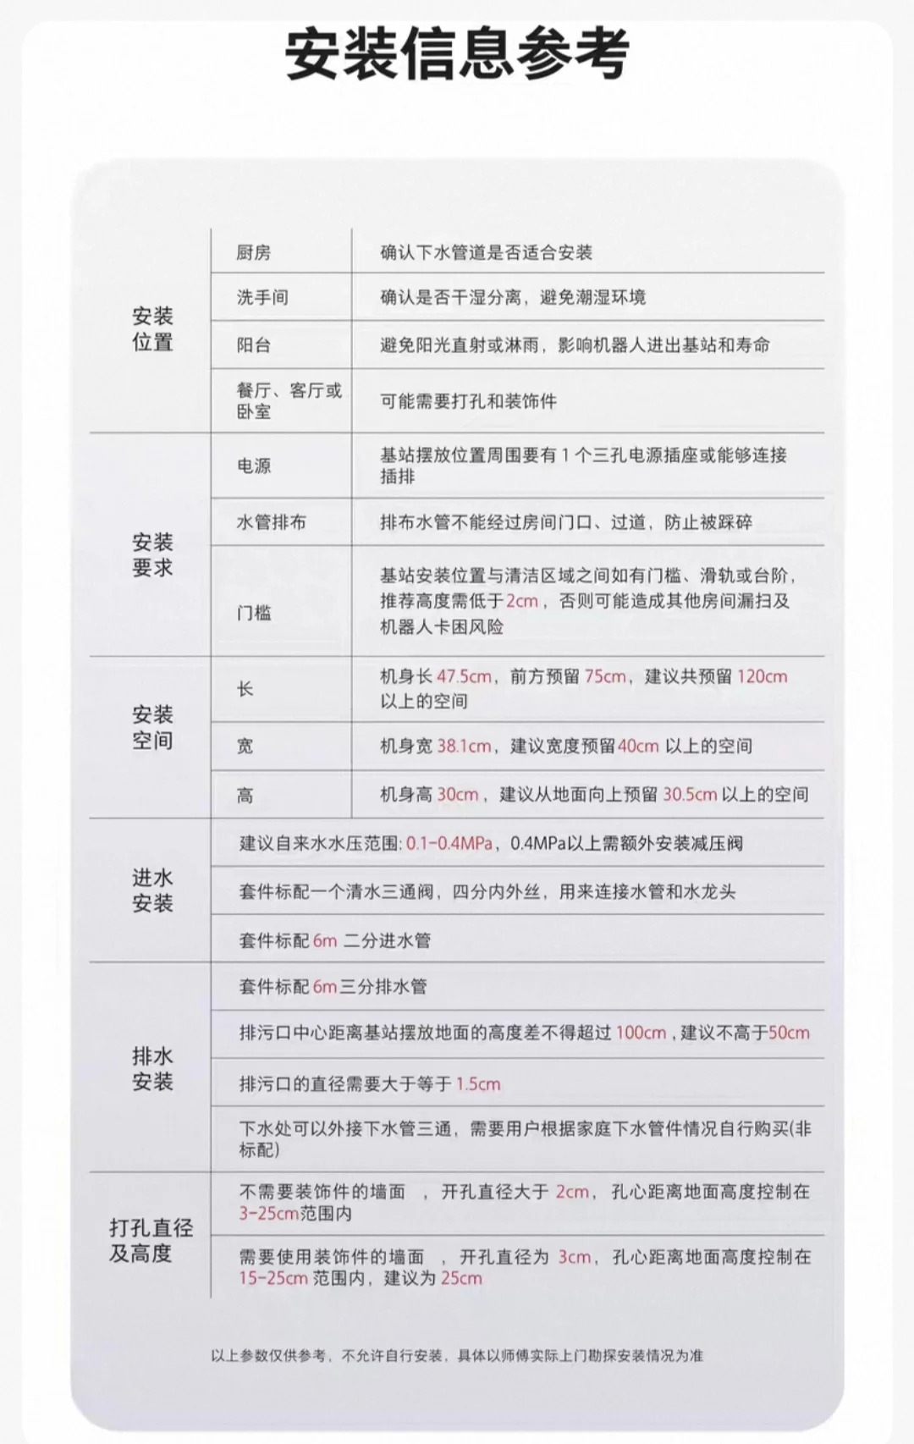

净水系统水路总览（前置过滤器、大白瓶、中央软水机、RO直饮机共用）
36 | water-flow.webp | 全屋水路总览；非单机参数图

